1
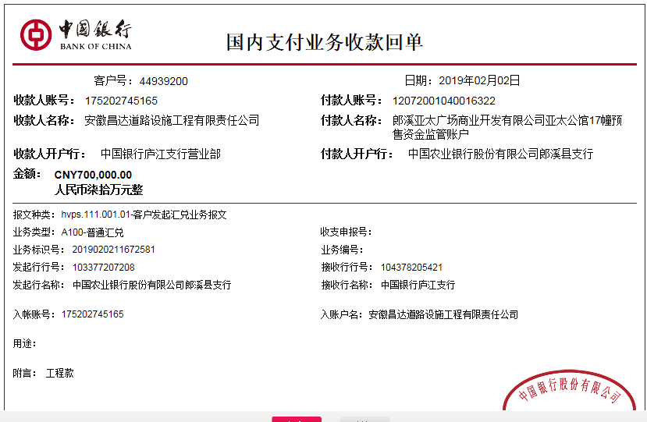
工程款支付证书
工程名称 |  | “亚太公馆”项目室外雨污管网工程 |  |  |  |  |  |  |  |  | ERP编号 | 9160 | 档案编号 | CD2018-116
合同金额 |  | 1,850,000.00 |  | 中标 日期 | 2018.3.20 |  | 已供工程 资料 | 中标书、施工合同原件、内部承包协议 |  |  |  | 庐江 | 责任 单位 | 业务二部
决算金额 |  |  |  | 竣工 日期 |  |  |  |  |  |  |  | 合肥 | 责任人 | 熊兴华15856309555
序号 | 工程款到账 |  |  | 开票情况 |  | 管理费 |  | 代缴税金 | 其他扣款 |  | 预留款 |  | 实际支付
 | 日期 | 账户 | 金额 | 日期 | 金额 | 比例 | 金额 | 金额 | 金额 | 备注 | 金额 | 备注 | 户名 | 金额
本次结算 支付明细
1 | 2019-02-02 | 中 | 700,000.00 | 2019-01-22 | 895,860.00 | 2.0% | 14,000.00 | 44,920.00 | 500.00 | 外经证办理 |  |  | 材料 | 640,580.00

 |  |  |  |  |  |  |  |  |  |  |  |  |  |  | 4326
 |  |  |  |  |  |  |  |  |  |  |  |  |  |  | 269
 |  |  |  |  |  |  |  |  |  |  |  |  |  |  | 25440
合计 |  | - | 700,000.00 | - | 895,860.00 | - | 14,000.00 | 44,920.00 | 500.00 | - | 0.00 | - | - | 640,580.00
本次结算 支付明细 |  | 应支付金额 |  | 640,580.00 |  |  |  | 实际支付金额 |  | 小写 | 0.00
 |  | 已支付金额 |  | 640,580.00 |  |  |  |  |  | 大写 | 零元整
申请部门 意见 |  | 制表：朱敏 |  |  |  |  |  | 项目管理 意见 |  | 施总、朱总已同意支付（附表背面截图）。
财务初审 意见 |  |  |  |  |  |  |  | 财务审核 意见
质安初审 意见 |  |  |  |  |  |  |  | 质安稽查 意见
总经理审批 |  |  |  |  |  |  |  | 董事长审批

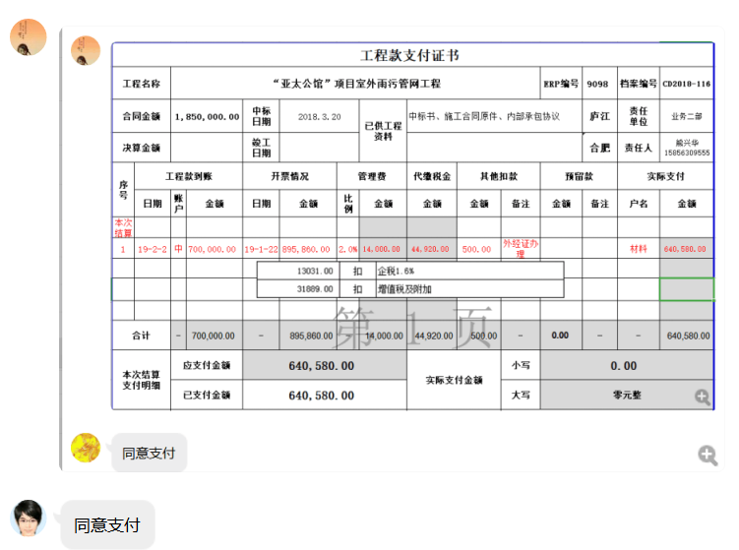

2
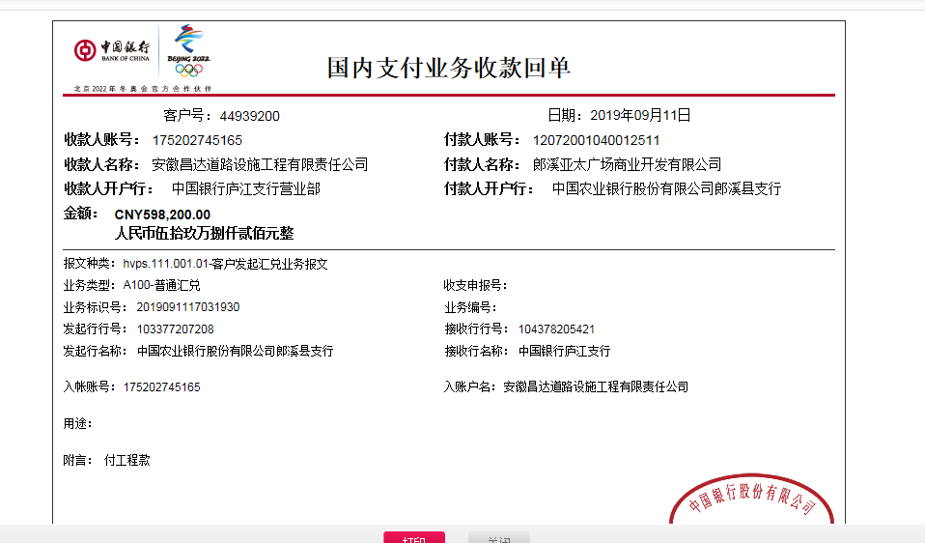
工程款支付证书
工程名称 |  | “亚太公馆”项目室外雨污管网工程 |  |  |  |  |  |  |  |  | ERP编号 | 9160 | 档案编号 | CD2018-116
合同金额 |  | 1,850,000.00 |  | 中标 日期 | 2018.3.20 |  | 已供工程 资料 | 中标书、施工合同原件、内部承包协议 |  |  |  | 庐江 | 责任 单位 | 业务二部
决算金额 |  |  |  | 竣工 日期 |  |  |  |  |  |  |  | 合肥 | 责任人 | 熊兴华15856309555
序号 | 工程款到账 |  |  | 开票情况 |  | 管理费 |  | 代缴税金 | 其他扣款 |  | 预留款 |  | 实际支付
 | 日期 | 账户 | 金额 | 日期 | 金额 | 比例 | 金额 | 金额 | 金额 | 备注 | 金额 | 备注 | 户名 | 金额
1 | 2019-02-02 | 中 | 700,000.00 | 2019-01-22 | 895,860.00 | 2.0% | 14,000.00 | 44,920.00 | 500.00 | 外经证办理 |  |  | 材料 | 640,580.00
本次结算 支付明细
2 | 2019-09-11 | 中 | 598,200.00 | 2019-09-06 | 598,200.00 | 2.0% | 23,000.00 | 36871.00 | 500.00 | 9.5外经证办理 | 95,601.80 | 暂扣 | 郎溪县建平镇刚华建筑装潢材料经营部 | 218,740.00
 |  |  |  |  |  | 扣除全部管理费 |  |  |  |  |  |  | 郎溪县立鼎建筑工程劳务服务部 | 176,000.00
 |  |  |  |  |  |  |  |  |  |  |  |  | 郎溪县跃隆新型建筑材料有限公司 | 47,487.20

合计 |  | - | 1,298,200.00 | - | 1,494,060.00 | - | 37,000.00 | 81,791.00 | 1,000.00 | - | 95,601.80 | - | - | 1,082,807.20
本次结算 支付明细 |  | 应支付金额 |  | 394,740.00 |  |  |  | 实际支付金额 |  | 小写 | 0.00
 |  | 已支付金额 |  | 394,740.00 |  |  |  |  |  | 大写 | 零元整
申请部门 意见 |  | 制表：朱敏 |  |  |  |  |  | 项目管理 意见
财务初审 意见 |  |  |  |  |  |  |  | 财务审核 意见
质安初审 意见 |  |  |  |  |  |  |  | 质安稽查 意见
总经理审批 |  |  |  |  |  |  |  | 董事长审批

4
工程款支付证书
工程名称 |  | “亚太公馆”项目室外雨污管网工程 |  |  |  |  |  |  |  |  |  | ERP编号 | 9160 | 档案编号 | CD2018-116
合同金额 |  | 1,850,000.00 |  |  | 中标 日期 | 2018.3.20 |  | 已供工程 资料 | 中标书、施工合同原件、内部承包协议 |  |  |  | 庐江 | 责任 单位 | 业务二部
决算金额 |  |  |  |  | 竣工 日期 |  |  |  |  |  |  |  | 合肥 | 责任人 | 张宏18156323388
序号 | 工程款到账 |  |  |  | 开票情况 |  | 管理费 |  | 代缴税金 | 其他扣款 |  | 预留款 |  | 实际支付
 | 日期 | 账户 | 金额 | 周转金 | 日期 | 金额 | 比例 | 金额 | 金额 | 金额 | 备注 | 金额 | 备注 | 户名 | 金额
1 | 2019-02-02 | 中 | 700,000.00 |  | 2019-01-22 | 895,860.00 | 2.0% | 14,000.00 | 44,920.00 | 500.00 | 外经证办理 |  |  | 材料 | 640,580.00
2 | 2019-09-11 | 中 | 598,200.00 |  | 2019-09-06 | 598,200.00 | 2.0% | 23,000.00 | 36871.00 | 500.00 | 9.5外经证办理 | 95,601.80 | 暂扣 | 郎溪县建平镇刚华建筑装潢材料经营部 | 218,740.00
 |  |  |  |  |  |  | 扣除全部管理费 |  |  |  |  |  |  | 郎溪县立鼎建筑工程劳务服务部 | 176,000.00
 |  |  |  |  |  |  |  |  |  |  |  |  |  | 郎溪县跃隆新型建筑材料有限公司 | 47,487.20
3 | 2019-10-13 |  |  |  |  |  |  |  |  |  |  | -95,601.80 | 扣上次暂扣 | 郎溪县祥云建材有限公司 | 95,601.80

4 | 2019-10-17 | 徽 |  | 51,399.00 |  |  |  |  |  |  |  |  |  | 郎溪县祥云建材有限公司 | 51,398.20

合计 |  | - | 1,298,200.00 |  | - | 1,494,060.00 | - | 37,000.00 | 81,791.00 | 1,000.00 | - | 0.00 | - | - | 1,229,807.20
本次结算 支付明细 |  | 应支付金额 |  |  | 51,398.20 |  |  |  | 实际支付金额 |  | 小写 | 0.00
 |  | 已支付金额 |  |  | 0.00 |  |  |  |  |  | 大写 | 零元整
申请部门 意见 |  | 制表：朱敏 |  |  |  |  |  |  | 项目管理 意见
财务初审 意见 |  |  |  |  |  |  |  |  | 财务审核 意见
质安初审 意见 |  |  |  |  |  |  |  |  | 质安稽查 意见
总经理审批 |  |  |  |  |  |  |  |  | 董事长审批

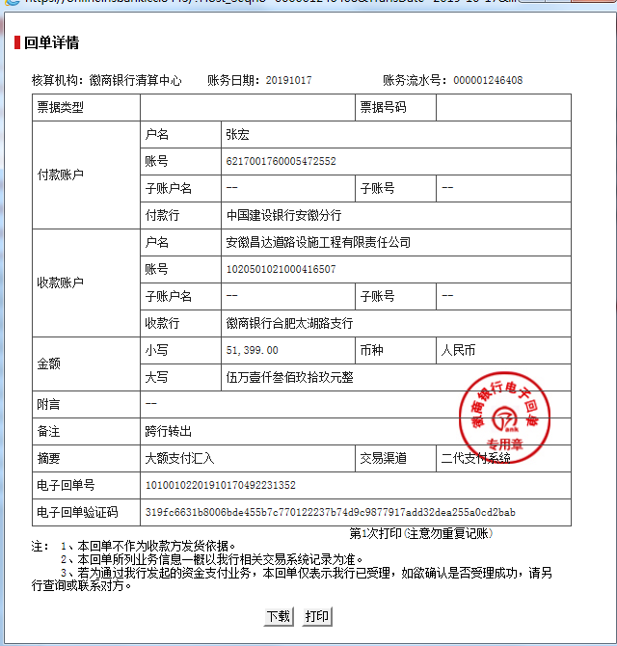

5
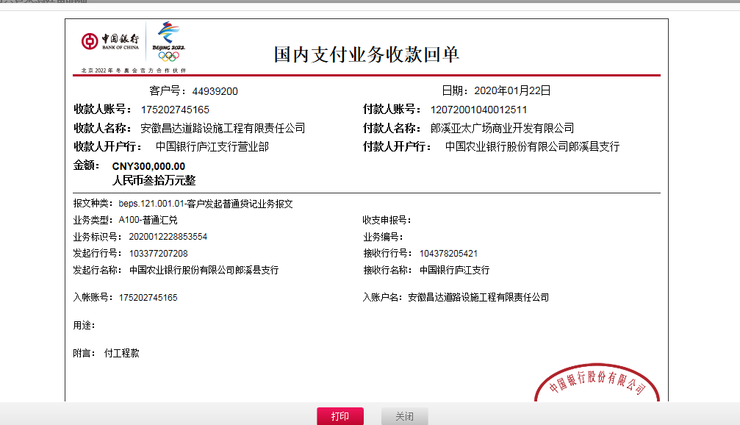
工程款支付证书
工程名称 |  | “亚太公馆”项目室外雨污管网工程 |  |  |  |  |  |  |  |  |  | ERP编号 | 9160 | 档案编号 | CD2018-116
合同金额 |  | 1,850,000.00 |  |  | 中标 日期 | 2018.3.20 |  | 已供工程 资料 | 中标书、施工合同原件、内部承包协议 |  |  |  | 庐江 | 责任 单位 | 业务二部
决算金额 |  | 2,150,000.00 |  |  | 竣工 日期 |  |  |  |  |  |  |  | 合肥 | 责任人 | 张宏18156323388
序号 | 工程款到账 |  |  |  | 开票情况 |  | 管理费 |  | 代缴税金 | 其他扣款 |  | 预留款 |  | 实际支付
 | 日期 | 账户 | 金额 | 周转金 | 日期 | 金额 | 比例 | 金额 | 金额 | 金额 | 备注 | 金额 | 备注 | 户名 | 金额
1 | 2019-02-02 | 中 | 700,000.00 |  | 2019-01-22 | 895,860.00 | 2.0% | 14,000.00 | 44,920.00 | 500.00 | 外经证办理 |  |  | 材料 | 640,580.00
2 | 2019-09-11 | 中 | 598,200.00 |  | 2019-09-06 | 598,200.00 | 2.0% | 23,000.00 | 36871.00 | 500.00 | 9.5外经证办理 | 95,601.80 | 暂扣 | 郎溪县建平镇刚华建筑装潢材料经营部 | 218,740.00
 |  |  |  |  |  |  | 扣除全部管理费 |  |  |  |  |  |  | 郎溪县立鼎建筑工程劳务服务部 | 176,000.00
 |  |  |  |  |  |  |  |  |  |  |  |  |  | 郎溪县跃隆新型建筑材料有限公司 | 47,487.20
3 | 2019-10-13 |  |  |  |  |  |  |  |  |  |  | -95,601.80 | 扣上次暂扣 | 郎溪县祥云建材有限公司 | 95,601.80

4 | 2019-10-17 | 徽 |  | 51,399.00 |  |  |  |  |  |  |  |  |  | 郎溪县祥云建材有限公司 | 51,398.20
5 | 2020-01-22 | 中 | 300,000.00 |  |  |  |  | 0.00 | 0.00 | 100.00 | 转账费 | 99,900.00 | 成本不够，暂扣 | 郎溪县管通建材销售有限公司-波纹管 开户行：安徽郎溪农商行营业部 账号：2000 0579 5758 1030 0000 075 | 200,000.00
6 | 2020-04-29 |  |  |  |  |  |  |  |  | 50.00 | 转账费 | -32,550.00 | 退暂扣 | 郎溪县立鼎建筑工程劳务服务部-劳务 开户行：中国银行郎溪支行 账号：175252163201 | 32,500.00
7 | 2020-05-06 |  |  |  |  |  |  |  |  | 50.00 | 转账费 | -67,350.00 | 退暂扣 | 郎溪县跃隆新型建筑材料有限公司-水泥砖 开户行：郎溪县农村信用合作联社城关分社 账户：2000 0242 0291 1030 0000 018 | 67,300.00

合计 |  | - | 1,598,200.00 |  | - | 1,494,060.00 | - | 37,000.00 | 81,791.00 | 1,200.00 | - | 0.00 | - | - | 1,529,607.20
本次结算 支付明细 |  | 应支付金额 |  |  | 67,300.00 |  |  |  | 实际支付金额 |  | 小写 | 0.00
 |  | 已支付金额 |  |  | 0.00 |  |  |  |  |  | 大写 | 零元整
申请部门 意见 |  | 制表：朱敏 |  |  |  |  |  |  | 项目管理 意见
财务初审 意见 |  |  |  |  |  |  |  |  | 财务审核 意见
质安初审 意见 |  |  |  |  |  |  |  |  | 质安稽查 意见
总经理审批 |  |  |  |  |  |  |  |  | 董事长审批

6
工程款支付证书
工程名称 |  | “亚太公馆”项目室外雨污管网工程 |  |  |  |  |  |  |  |  |  | ERP编号 | 9160 | 档案编号 | CD2018-116
合同金额 |  | 1,850,000.00 |  |  | 中标 日期 | 2018.3.20 |  | 已供工程 资料 | 中标书、施工合同原件、内部承包协议 |  |  |  | 庐江 | 责任 单位 | 业务二部
决算金额 |  | 2,150,000.00 |  |  | 竣工 日期 |  |  |  |  |  |  |  | 合肥 | 责任人 | 张宏18156323388
序号 | 工程款到账 |  |  |  | 开票情况 |  | 管理费 |  | 代缴税金 | 其他扣款 |  | 预留款 |  | 实际支付
 | 日期 | 账户 | 金额 | 周转金 | 日期 | 金额 | 比例 | 金额 | 金额 | 金额 | 备注 | 金额 | 备注 | 户名 | 金额
1 | 2019-02-02 | 中 | 700,000.00 |  | 2019-01-22 | 895,860.00 | 2.0% | 14,000.00 | 44,920.00 | 500.00 | 外经证办理 |  |  | 材料 | 640,580.00
2 | 2019-09-11 | 中 | 598,200.00 |  | 2019-09-06 | 598,200.00 | 2.0% | 23,000.00 | 36871.00 | 500.00 | 9.5外经证办理 | 95,601.80 | 暂扣 | 郎溪县建平镇刚华建筑装潢材料经营部 | 218,740.00
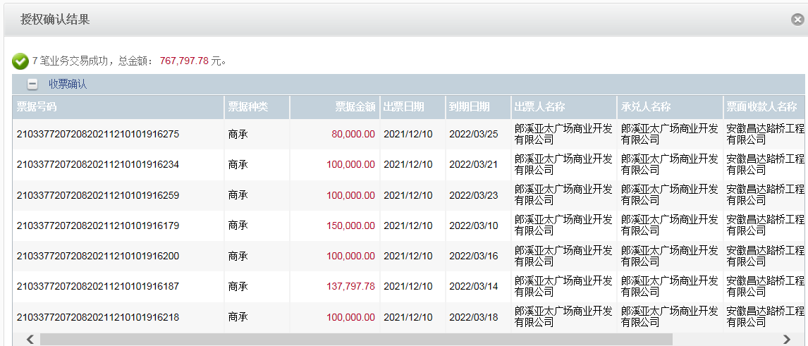
 |  |  |  |  |  |  | 扣除全部管理费 |  |  |  |  |  |  | 郎溪县立鼎建筑工程劳务服务部 | 176,000.00
 |  |  |  |  |  |  |  |  |  |  |  |  |  | 郎溪县跃隆新型建筑材料有限公司 | 47,487.20
3 | 2019-10-13 |  |  |  |  |  |  |  |  |  |  | -95,601.80 | 扣上次暂扣 | 郎溪县祥云建材有限公司 | 95,601.80

4 | 2019-10-17 | 徽 |  | 51,399.00 |  |  |  |  |  |  |  |  |  | 郎溪县祥云建材有限公司 | 51,398.20
5 | 2020-01-22 | 中 | 300,000.00 |  |  |  |  | 0.00 | 0.00 | 100.00 | 转账费 | 99,900.00 | 成本不够，暂扣 | 郎溪县管通建材销售有限公司-波纹管 开户行：安徽郎溪农商行营业部 账号：2000 0579 5758 1030 0000 075 | 200,000.00
6 | 2020-04-29 |  |  |  |  |  |  |  |  | 50.00 | 转账费 | -32,550.00 | 退暂扣 | 郎溪县立鼎建筑工程劳务服务部-劳务 开户行：中国银行郎溪支行 账号：175252163201 | 32,500.00
7 | 2020-05-06 |  |  |  |  |  |  |  |  | 50.00 | 转账费 | -67,350.00 | 退暂扣 | 郎溪县跃隆新型建筑材料有限公司-水泥砖 开户行：郎溪县农村信用合作联社城关分社 账户：2000 0242 0291 1030 0000 018 | 67,300.00
8 | 2021-12-10 | 商承 | 550,000.00

合计 |  | - | 2,148,200.00 |  | - | 1,494,060.00 | - | 37,000.00 | 81,791.00 | 1,200.00 | - | 0.00 | - | - | 1,529,607.20
本次结算 支付明细 |  | 应支付金额 |  |  | 67,300.00 |  |  |  | 实际支付金额 |  | 小写 | 0.00
 |  | 已支付金额 |  |  | 0.00 |  |  |  |  |  | 大写 | 零元整
申请部门 意见 |  | 制表：朱敏 |  |  |  |  |  |  | 项目管理 意见
财务初审 意见 |  |  |  |  |  |  |  |  | 财务审核 意见
质安初审 意见 |  |  |  |  |  |  |  |  | 质安稽查 意见
总经理审批 |  |  |  |  |  |  |  |  | 董事长审批

